p2314
견 적 서

 |  | 귀하
전화 :
팩스 :
담당 :

아래와 같이 견적합니다.

견 적 합 계 : | ₩260,000
견 적 일 자 : | 2015-02-02 18:52:47
결 재 조 건 :

품 명 | 규 격 | 수 량 | 단 가 | 금 액 | 세 액 | 합 계 액
 |  |  |  | - | - | -
모니터 | dell P2314Ht | 1 | 236,364 | 236,364 | 23,636 | 260,000
 | 물품식별번호 : 22617094

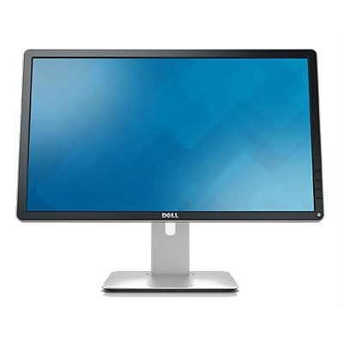
디스플레이유형 | 23인치 IPS with LED Backlight
영상비 | 16 : 9 와이드스크린
해상도 | 1920 x 1080 Full HD
밝기 | 250 cd/m²
대비율 | 1,000 : 1
시야각 | 수평 160 /수직 170
응답시간 | 5ms
커넥터 | VGA, DVI-D, DP v1.2, USB

특징 | 높낮이 조절, 피벗, 스위블
 | 눈부심방지 무광코팅
 | 3년 무상보증

* 결제계좌 : 신한 110-138-600484 씨-넷 |  |  | 합 계 | 236,364 | 23,636 | 260,000
* 견적담당 : | 조규장(010-2910-7760)
* REMARK

e241
견 적 서

 |  | 귀하
전화 :
팩스 :
담당 :

아래와 같이 견적합니다.

견 적 합 계 : | ₩275,000
견 적 일 자 : | 2015-02-02 18:52:47
결 재 조 건 :

품 명 | 규 격 | 수 량 | 단 가 | 금 액 | 세 액 | 합 계 액
 |  |  |  | - | - | -
모니터 | HP Elite Display e241i | 1 | 250,000 | 250,000 | 25,000 | 275,000
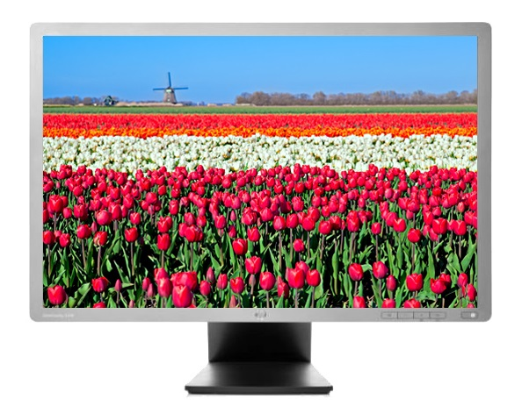
 | 물품식별번호 : 22698900

디스플레이유형 | 24인치 IPS with LED Backlight
영상비 | 16 : 10 와이드스크린
해상도 | 1920 x 1200 Full HD +
밝기 | 250 cd/m²
대비율 | 1,000 : 1 (정적) / 5,000,000 : 1 (동적)
시야각 | 수평/수직 178
응답시간 | 8ms
커넥터 | VGA, DVI-D, DP v1.2, USB

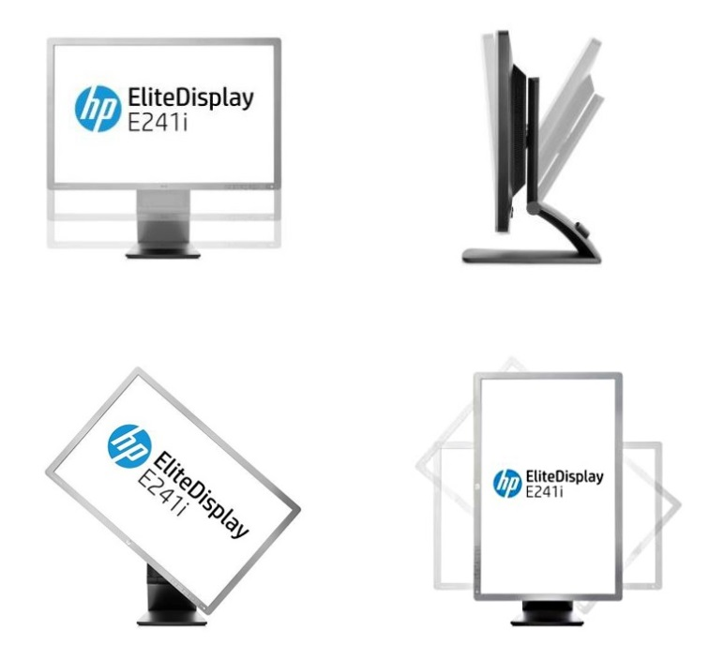
특징 | 높낮이 조절, 피벗, 스위블
 | 눈부심방지 무광코팅
 | 3년 무상보증

* 결제계좌 : 신한 110-138-600484 씨-넷 |  |  | 합 계 | 250,000 | 25,000 | 275,000
* 견적담당 : | 조규장(010-2910-7760)
* REMARK

